Sheet1
호명읍 교차로 지명(명칭) 제안서
④
⑤

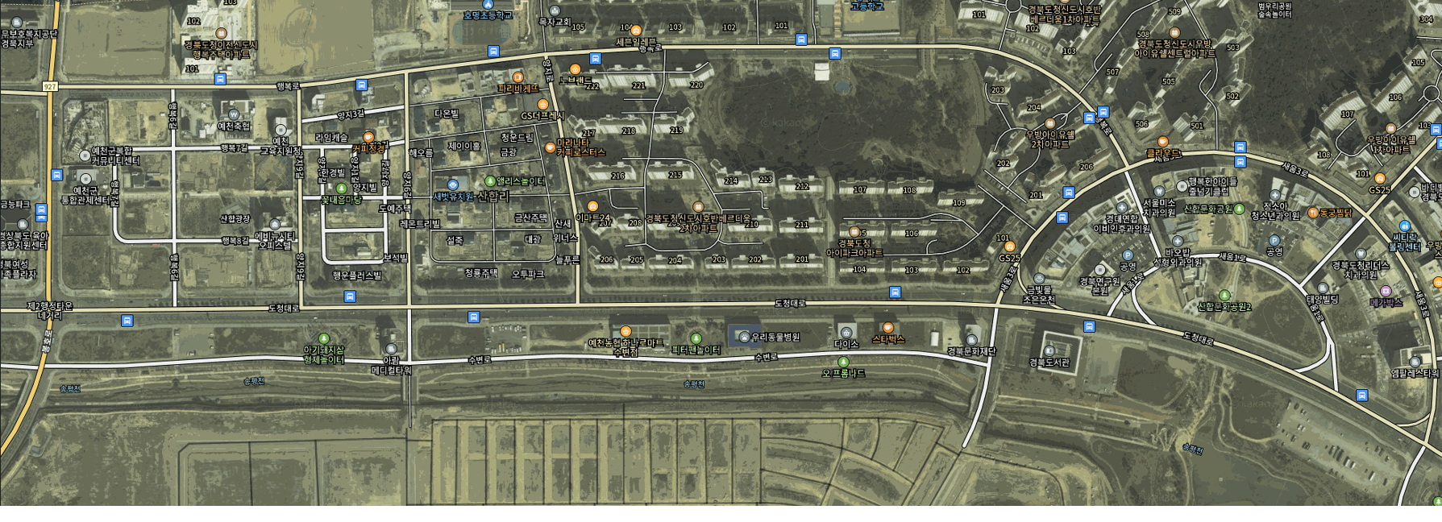
②

①

③

위치 | 인근 건물 | 명칭 | 명명 근거
① | 우방 아이유쉘 1차 앞
② | 우방아이유쉘센트럴 앞
③ | 경북도서관 앞
④ | 호명초등학교 앞
⑤ | 복합커뮤니티센터 앞
제출자 : 성명) 주소 : 예천군 읍(면) 리
<지명제정 원칙> - 현지에서 현재 불리고 있는 지명 - 지역의 정체성, 역사성, 및 장소의 의미 등을 반영 |  |  |  | <지명 제정 시 지양해야 될 점> - 외국어를 사용하거나 상업화 동기에서 비롯된 것 (ex. 노브랜드사거리, 하나로마트사거리, GS사거리, 우방아파트사거리 등) - 지나치게 길어서 사용자 편의에 지장을 주는 것

